Лист1
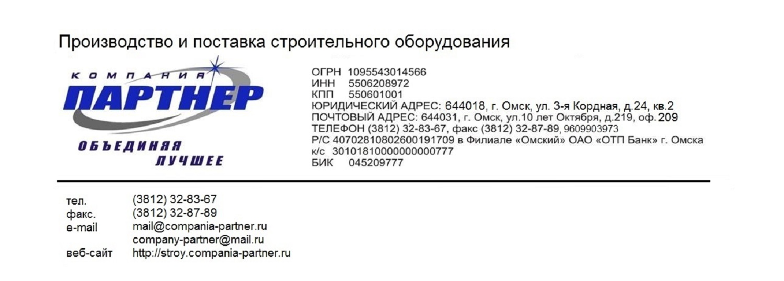

БЕТОНОСМЕСИТЕЛИ
РАСТВОРОСМЕСИТЕЛИ
РАСТВОРОНАСОСЫ

УСТАНОВКИ ПРИГОТОВЛЕНИЯ, ВЫДАЧИ И ПРИЕМА РАСТВОРА

ШТУКАТУРНЫЕ АГРЕГАТЫ, МАШИНЫ И СТАНЦИИ

МАЛЯРНЫЕ МАШИНЫ, КРАСКОПУЛЬТЫ

Обращаем ваше внимание на то, что данный Прайс-лист носит исключительно информационный характер и ни при каких условиях не является публичной офертой, определяемой положениями Статьи 437 ГК РФ. Для получения подробной информации о стоимости и наличии оборудования, пожалуйста, обращайтесь к менеджерам по продажам компании Партнер.

